MENU
MANUAL DE IMPUTACIONES CONTABLES


Buscar:

CUENTA CONTABLE
CENTRO DE COSTOS
AREA FUNCIONAL

VER CENTROS DE COSTOS DISPONIBLES PARA TU SUCURSAL
VER LISTADO COMPLETO DE CUENTAS CONTABLES
VER LISTADO COMPLETO DE CENTROS DE COSTOS
VER LISTADO COMPLETO DE AREAS FUNCIONALES

AF vigentes
AREAS FUNCIONALES VIGENTES

Argentina |  |  | MailRoom |  |  | Red |  |  | General
Área funcional | Sucursal | Provincia | Área funcional | Sucursal | Provincia | Área funcional | Sucursal | Provincia | Área funcional | Sucursal | Provincia
AEP | Aeroparque | AMBA | COR | CBA - Mail Room Bco CORDOBA | Córdoba | BOG | Colombia | COLOMBIA | NAC | Nacional | ARGENTINA
AVE | Avellaneda | AMBA | COR | CBA - Mail Room Bco MACRO | Córdoba | BRU | Bélgica | BÉLGICA | RED | Red | RESTO MUNDO
BLG | Belgrano | AMBA | IRI | BUE - Mail Room ACA | AMBA | LIM | Perú | PERÚ
ECV | Echeverría | AMBA | IRI | BUE - Mail Room Bco FRANCES | AMBA | MAD | España | ESPAÑA
JUR | Juramento | AMBA | IRI | BUE - Mail Room Bco MACRO | AMBA | MEX | México | MÉXICO
EZE | Ezeiza | AMBA | IRI | BUE - Mail Room Bco SAN JUAN | AMBA | MIA | USA | ESTADOS UNIDOS
FLO | Flores | AMBA | IRI | BUE - Mail Room COMAFI | AMBA | MUM | India | INDIA
IRI | Iriarte | AMBA | IRI | BUE - Mail Room PAMPA ENERGIA | AMBA | MVD | Uruguay | URUGUAY
MVA | Otto Krausse (Malvinas) | AMBA | IRI | BUE - Mail Room TELEFE | AMBA | SAO | Brasil | BRASIL
MV2 | Olivos (Tortuguitas) | AMBA | IRI | BUE - Mail Room TELEFONICA | AMBA | SCL | Chile | CHILE
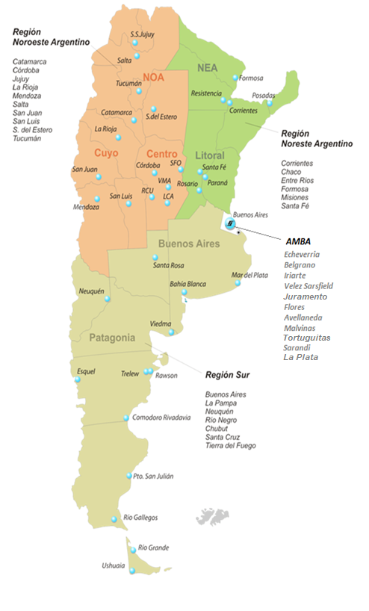
PLO | Plaza Logística | AMBA | MDZ | MDZ - Mail Room Bco MACRO | Mendoza
RDI | Sarandí | AMBA | PRA | PRA - Mail Room NUEVO BERSA | Entre Rios
ZUL | Azul | Buenos Aires Interior | PSS | PSS - Mail Room Bco MACRO | Misiones
LPG | La Plata | Buenos Aires Interior | ROS | ROS - Mail Room Bco MACRO [Rosario] | Santa Fe
BHI | Bahia Blanca | Buenos Aires Interior | ROS | ROS - Mail Room Bco SANTA FE [Rosario] | Santa Fe
MDQ | Mar del Plata | Buenos Aires Interior | SFN | ROS - Mail Room Bco SANTA FE [Sta. Fe] | Santa Fe
CTC | Catamarca | Catamarca | SLA | SLA - Mail Room Bco MACRO | Salta
RES | Resistencia | Chaco | TUC | TUC - Mail Room Bco MACRO | Tucumán
CRD | Comodoro Rivadavia | Chubut | UAQ | UAQ - Mail Room Bco SAN JUAN | San Juan
EQS | Esquel | Chubut | IRI | BUE - Mail Room Bco CIUDAD | AMBA
RAW | Rawson | Chubut | IRI | IRI - Mail Room Backup | AMBA
REL | Trelew | Chubut | FMA | FMA - Mail Room Bco Formosa | Formosa
CO2 | Córdoba Circunvalación | Córdoba | IRI | IRI - Mail Room Bco Itaú | AMBA
COR | Córdoba La Voz | Córdoba | IRI | IRI - Mail Room IBM | AMBA
FCO | San Francisco | Córdoba | JUJ | JUJ - MAIL ROOM BANCO MACRO | Jujuy
LCA | La Carlota | Córdoba | PSJ | PSJ - MAIL ROOM BANCO DE SANTA CRUZ | Santa Cruz
RCU | Río Cuarto | Córdoba
VMA | Villa María | Córdoba
CNQ | Corrientes | Corrientes
PRA | Paraná | Entre Rios
FMA | Formosa | Formosa
JUJ | Jujuy | Jujuy
RSA | Santa Rosa | La Pampa
IRJ | La Rioja | La Rioja
MDZ | Mendoza | Mendoza
PSS | Posadas | Misiones
NQN | Neuquén | Neuquén
VDM | Viedma | Rio Negro
SLA | Salta Ragone | Salta
SLT | Salta Tavella | Salta
SLW | Salta Paraguay (Warehouse) | Salta
UAQ | San Juan | San Juan
LUQ | San Luis | San Luis
PSJ | Puerto San Julián | Santa Cruz
RGL | Río Gallegos | Santa Cruz
ROS | Rosario | Santa Fe
SFN | Santa Fé / Santo Tomé | Santa Fe
RAF | Rafaela | Santa Fe
SDE | Santiago del Estero | Santiago del Estero
RGA | Río Grande | Tierra del Fuego
USH | Ushuaia | Tierra del Fuego
TUC | Tucumán | Tucumán

